상품제안서
올스터디 스무스 3종 SET | 상품코드: S20605

 |  |  |  |  |  |  | 02-713-8555 | www.synergygift.co.kr
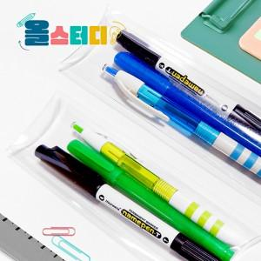

【상세/제작정보】 | <p><span style="font-size: 14pt;">※ 형광펜 + 볼펜 + 네임펜 실크 1도 인쇄 포함입니다.</span></p><p><span style="font-size: 14pt;">※ 형광펜 모델 변경으로 별도 문의 바랍니다.</span></p>

【인쇄/포장옵션】 | 실크 / 포장불가능

【공급단가】 | 수량 | 100~ | 500~ | 1,000~ | 5,000~ | 10,000~
*VAT별도 | 단가 | 1,690원 | 1,580원 | 1,540원 | 1,490원 | 1,460원

【상품 URL】 | https://www.synergygift.co.kr:443/src/goods_detail.php?gdno=20605

